I.14-2567
ภาพถ่ายและรูปตัดขวางลำน้ำสถานีสำรวจอุทกวิทยาน้ำอิง (I.14)
บ้านน้ำอิง ต.ต้า อ.ขุนตาล จ.เชียงราย ปี 2567
 |  |  |  |  |  |  |  |  |  |  |  | 2566 |  |  | 2567
 |  |  |  |  |  |  |  |  |  |  |  | สำรวจเมื่อ 16 พ.ย.2565 |  |  | สำรวจเมื่อ 22 ม.ค.2567
 |  |  |  |  |  |  |  |  |  |  |  | ระยะ | ระดับ | ผิวน้ำ | ระยะ | ระดับ | ผิวน้ำ
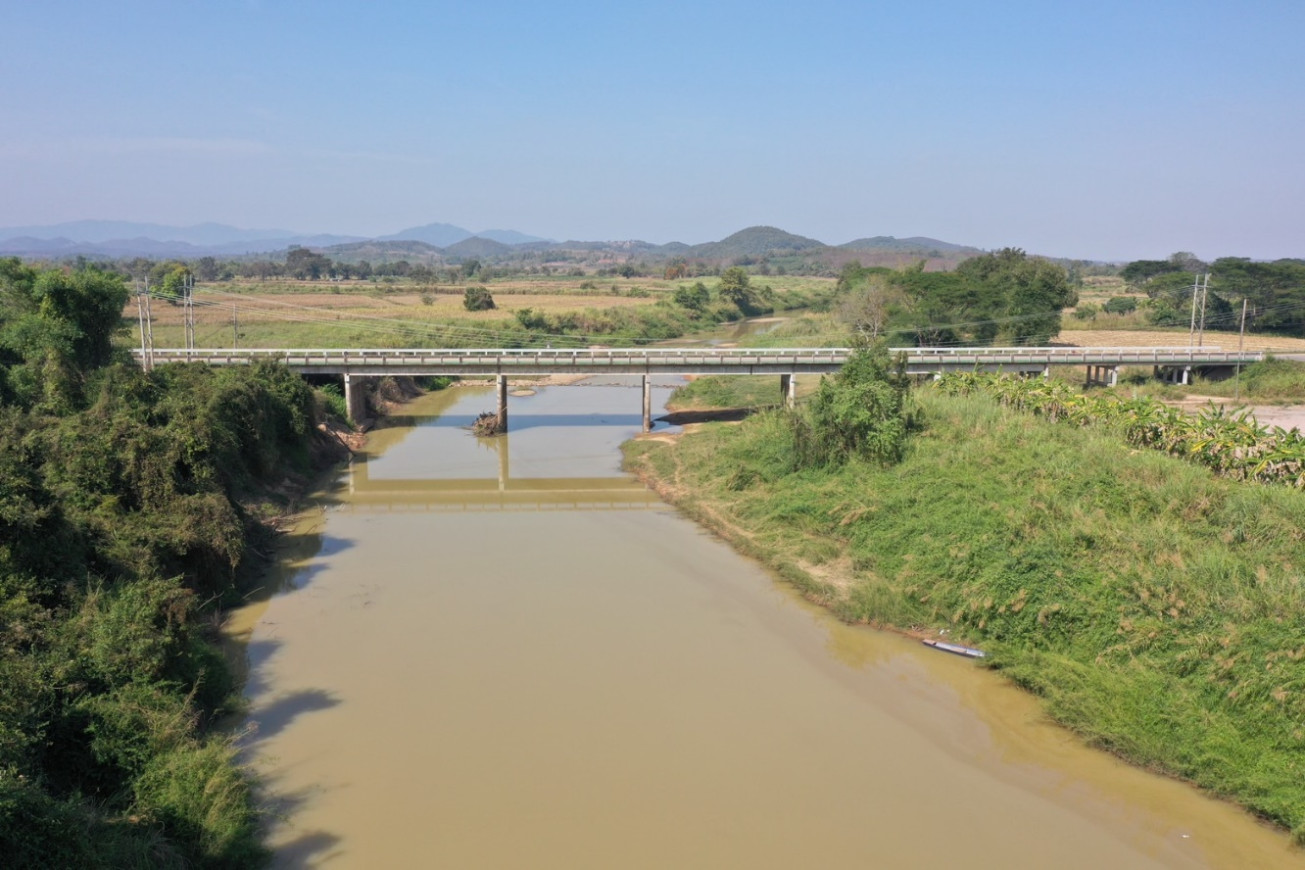
 |  |  |  |  |  |  |  |  |  |  |  | -50 | 362.040 | 353.720 | -50 | 362.036 | 352.480
 |  |  |  |  |  |  |  |  |  |  |  | -40 | 362.028 | 353.720 | -40 | 362.031 | 352.480
 |  |  |  |  |  |  |  |  |  |  |  | -30 | 361.981 | 353.720 | -30 | 362.016 | 352.480
 |  |  |  |  |  |  |  |  |  |  |  | -20 | 361.940 | 353.720 | -20 | 361.921 | 352.480
 |  |  |  |  |  |  |  |  |  |  |  | -10 | 361.993 | 353.720 | -10 | 361.936 | 352.480
 |  |  |  |  |  |  |  |  |  |  |  | 0 | 362.111 | 353.720 | 0 | 362.111 | 352.480
 |  |  |  |  |  |  |  |  |  |  |  | 0 | 361.348 | 353.720 | 0 | 361.177 | 352.480
 |  |  |  |  |  |  |  |  |  |  |  | 5 | 358.086 | 353.720 | 5 | 358.083 | 352.480
 |  |  |  |  |  |  |  |  |  |  |  | 10 | 357.945 | 353.720 | 10 | 357.881 | 352.480
 |  |  |  |  |  |  |  |  |  |  |  | 15 | 357.896 | 353.720 | 15 | 357.844 | 352.480
 |  |  |  |  |  |  |  |  |  |  |  | 20 | 357.643 | 353.720 | 20 | 357.621 | 352.480
 |  |  |  |  |  |  |  |  |  |  |  | 25 | 357.851 | 353.720 | 25 | 357.839 | 352.480
 |  |  |  |  |  |  |  |  |  |  |  | 30 | 357.354 | 353.720 | 30 | 357.333 | 352.480
 |  |  |  |  |  |  |  |  |  |  |  | 33 | 353.720 | 353.720 | 35 | 353.368 | 352.480
รูปตัดขวางลำน้ำน้ำอิงที่แนวสำรวจปริมาณน้ำ
 |  |  |  |  |  |  |  |  |  |  |  | 35 | 353.370 | 353.720 | 38 | 352.480 | 352.480
 |  |  |  |  |  |  |  |  |  |  |  | 40 | 350.980 | 353.720 | 40 | 350.680 | 352.480
 |  |  |  |  |  |  |  |  |  |  |  | 45 | 351.450 | 353.720 | 45 | 350.660 | 352.480
 |  |  |  |  |  |  |  |  |  |  |  | 50 | 351.920 | 353.720 | 50 | 350.980 | 352.480
 |  |  |  |  |  |  |  |  |  |  |  | 55 | 351.670 | 353.720 | 55 | 351.510 | 352.480
 |  |  |  |  |  |  |  |  |  |  |  | 60 | 350.840 | 353.720 | 60 | 350.620 | 352.480
 |  |  |  |  |  |  |  |  |  |  |  | 65 | 351.820 | 353.720 | 65 | 351.360 | 352.480
 |  |  |  |  |  |  |  |  |  |  |  | 70 | 352.200 | 353.720 | 70 | 351.810 | 352.480
 |  |  |  |  |  |  |  |  |  |  |  | 75 | 352.240 | 353.720 | 75 | 351.980 | 352.480
 |  |  |  |  |  |  |  |  |  |  |  | 80 | 353.070 | 353.720 | 80 | 352.747 | 352.480
 |  |  |  |  |  |  |  |  |  |  |  | 85 | 353.080 | 353.720 | 85 | 352.921 | 352.480
 |  |  |  |  |  |  |  |  |  |  |  | 90 | 353.420 | 353.720 | 90 | 353.426 | 352.480
 |  |  |  |  |  |  |  |  |  |  |  | 95 | 353.986 | 353.720 | 95 | 353.684 | 352.480
 |  |  |  |  |  |  |  |  |  |  |  | 100 | 354.889 | 353.720 | 100 | 354.728 | 352.480
 |  |  |  |  |  |  |  |  |  |  |  | 105 | 354.994 | 353.720 | 105 | 355.159 | 352.480
 |  |  |  |  |  |  |  |  |  |  |  | 110 | 355.346 | 353.720 | 110 | 355.321 | 352.480
 |  |  |  |  |  |  |  |  |  |  |  | 115 | 355.522 | 353.720 | 115 | 355.574 | 352.480
 |  |  |  |  |  |  |  |  |  |  |  | 120 | 356.104 | 353.720 | 120 | 355.949 | 352.480
ระยะ | -50 | -40 | -30 | -20 | -10 | 0 | 0 | 5 | 10 | 15 | 20 | 125 | 356.586 | 353.720 | 125 | 356.404 | 352.480
ระดับ | 362.036 | 362.031 | 362.016 | 361.921 | 361.936 | 362.111 | 361.177 | 358.083 | 357.881 | 357.844 | 357.621 | 130 | 356.765 | 353.720 | 130 | 356.769 | 352.480
ระยะ | 25 | 30 | 35 | 38 | 40 | 45 | 50 | 55 | 60 | 65 | 70 | 135 | 356.864 | 353.720 | 135 | 356.921 | 352.480
ระดับ | 357.839 | 357.333 | 353.368 | 352.480 | 350.680 | 350.660 | 350.980 | 351.510 | 350.620 | 351.360 | 351.810 | 140 | 357.412 | 353.720 | 140 | 357.402 | 352.480
ระยะ | 75 | 80 | 85 | 90 | 95 | 100 | 105 | 110 | 115 | 120 | 125 | 145 | 357.887 | 353.720 | 145 | 357.844 | 352.480
ระดับ | 351.980 | 352.747 | 352.921 | 353.426 | 353.684 | 354.728 | 355.159 | 355.321 | 355.574 | 355.949 | 356.404 | 150 | 358.061 | 353.720 | 150 | 358.101 | 352.480
ระยะ | 130 | 135 | 140 | 145 | 150 | 155 | 160 | 160 | 170 | 180 | 190 | 155 | 357.982 | 353.720 | 155 | 358.264 | 352.480
ระดับ | 356.769 | 356.921 | 357.402 | 357.844 | 358.101 | 358.264 | 361.309 | 362.072 | 362.264 | 362.369 | 362.471 | 160 | 361.469 | 353.720 | 160 | 361.309 | 352.480
ระยะ | 200 | 210 |  |  |  |  |  |  |  |  |  | 160 | 362.072 | 353.720 | 160 | 362.072 | 352.480
ระดับ | 362.554 | 362.567 |  |  |  |  |  |  |  |  |  | 170 | 362.206 | 353.720 | 170 | 362.264 | 352.480
ระยะ |  |  |  |  |  |  |  |  |  |  |  | 180 | 362.277 | 353.720 | 180 | 362.369 | 352.480
ระดับ |  |  |  |  |  |  |  |  |  |  |  | 190 | 362.349 | 353.720 | 190 | 362.471 | 352.480
 |  |  |  |  |  |  |  |  |  |  |  | 200 | 362.400 | 353.720 | 200 | 362.554 | 352.480
 | BM. | 361.805 | ม.(ร.ท.ก.) |  | ตลิ่งฝั่งซ้าย | 362.111 | ม.(ร.ท.ก.) |  | ตลิ่งฝั่งขวา | 362.072 | ม.(ร.ท.ก.) | 210 | 362.454 | 353.720 | 210 | 362.567 | 352.480
 | ท้องน้ำ | 350.620 | ม.(ร.ท.ก.) |  | ศูนย์เสา | 351.430 | ม.(ร.ท.ก.) |  | สำรวจเมื่อ 22 ม.ค.2567

 |  |  |  |  |  |  |  |  | ผู้สำรวจ นายสุภเดช เตชะสา

 |  |  |  | ตรวจสอบหมุดหลักฐานแล้ว

 |  |  |  |  | เปลี่ยนรูปแล้ว

